Hoja1
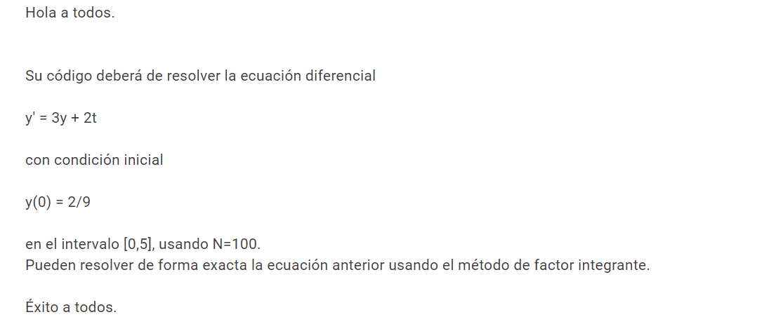
a | 0 | t | y_aproximada | y_exacta | error absoluto | error relativo
b | 5 | 0 | 0.22222222222 | 0.22222222222
N | 100 | 0.05 | 0.67 | 1.00
h | 0.05 | 0.1 | 2.10 | 1.16
t0 | 0 | 0.15 | 6.50
y0 | 0.22222222222 | 0.2 | 19.80
 |  | 0.25 | 59.80
 |  | 0.3 | 179.90
y' = 3y + 2t |  | 0.35 | 540.30
y = exp(3t + (t*t)) |  | 0.4 | 1621.60
 |  | 0.45 | 4865.60
 |  | 0.5 | 14597.70
 |  | 0.55 | 43794.10
 |  | 0.6 | 131383.40
 |  | 0.65 | 394151.40
 |  | 0.7 | 1182455.50
 |  | 0.75 | 3547367.90
 |  | 0.8 | 10642105.20
 |  | 0.85
 |  | 0.9
 |  | 0.95
 |  | 1
 |  | 1.05
 |  | 1.1
 |  | 1.15
 |  | 1.2
 |  | 1.25
 |  | 1.3
 |  | 1.35
 |  | 1.4
 |  | 1.45
 |  | 1.5
 |  | 1.55
 |  | 1.6
 |  | 1.65
 |  | 1.7
 |  | 1.75
 |  | 1.8
 |  | 1.85
 |  | 1.9
 |  | 1.95
 |  | 2
 |  | 2.05
 |  | 2.1
 |  | 2.15
 |  | 2.2
 |  | 2.25
 |  | 2.3
 |  | 2.35
 |  | 2.4
 |  | 2.45
 |  | 2.5
 |  | 2.55
 |  | 2.6
 |  | 2.65
 |  | 2.7
 |  | 2.75
 |  | 2.8
 |  | 2.85
 |  | 2.9
 |  | 2.95
 |  | 3
 |  | 3.05
 |  | 3.1
 |  | 3.15
 |  | 3.2
 |  | 3.25
 |  | 3.3
 |  | 3.35
 |  | 3.4
 |  | 3.45
 |  | 3.5
 |  | 3.55
 |  | 3.6
 |  | 3.65
 |  | 3.7
 |  | 3.75
 |  | 3.8
 |  | 3.85
 |  | 3.9
 |  | 3.95
 |  | 4
 |  | 4.05
 |  | 4.1
 |  | 4.15
 |  | 4.2
 |  | 4.25
 |  | 4.3
 |  | 4.35
 |  | 4.4
 |  | 4.45
 |  | 4.5
 |  | 4.55
 |  | 4.6
 |  | 4.65
 |  | 4.7
 |  | 4.75
 |  | 4.8
 |  | 4.85
 |  | 4.9
 |  | 4.95
 |  | 5

